상품제안서
국내맞춤제작 아크릴 열쇠고리 두께 1T (단면/양면/접합/에폭시코팅) 30~70mm | 상품코드: F32625

 |  |  | 02-412-0044 | www.easy1.co.kr
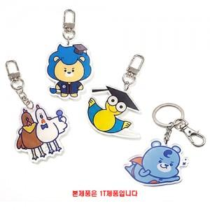

【상세/제작정보】

【인쇄/포장옵션】 | / OPP(비닐)

【공급단가】 | 수량 | 50~
*VAT별도 | 단면 30x30mm
 | 양면 30x30mm
 | 양면+접합 30x30mm

【상품 URL】 | https://dev.easy1.co.kr:443/src/goods_detail.php?gdno=32625

